상품제안서
우리 방짜유기 술잔 2P 사케잔 소주잔 | 상품코드: S24485

 |  |  |  |  |  | 02-713-8555 | www.synergygift.co.kr
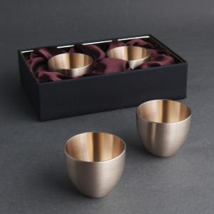 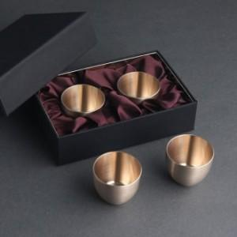

【상세/제작정보】

【인쇄/포장옵션】 | [술잔] 술잔2곳레이저, [케이스] 실크1도 / 포장지포장

【공급단가】 | 수량 | 20~ | 30~ | 100~ | 500~
*VAT별도 | 단가 | 35,400원 | 34,300원 | 32,200원 | 30,300원

【상품 URL】 | https://www.synergygift.co.kr:443/src/goods_detail.php?gdno=24485

